Ion pair information
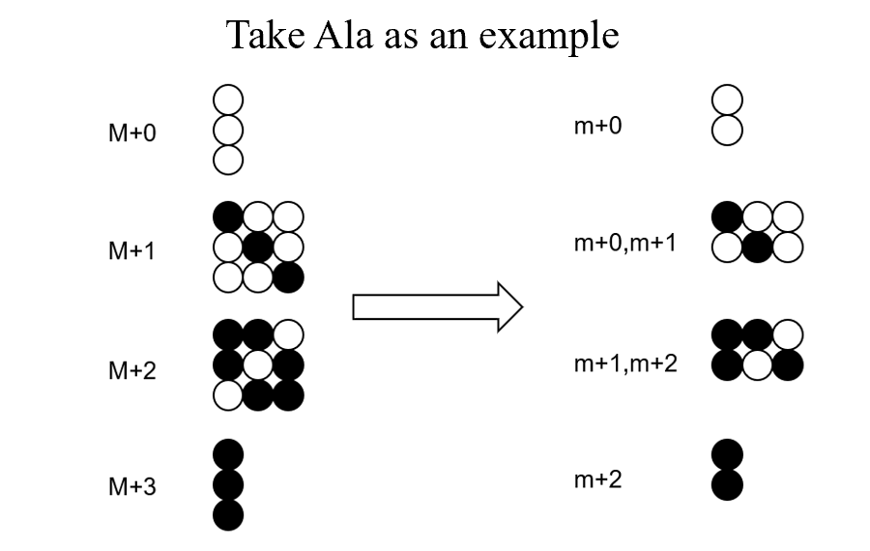
Ion pair information of some amino acids containing 13C isotopes in positive ion mode
 |  | m/z |  |  |  | m/z
 |  | precursor ion | product ion |  |  | precursor ion | product ion
Ala | M+0 | 90 | 44 | Glu | M+0 | 148 | 84
 | M+1 | 91 | 44,45 |  | M+1 | 149 | 84,85
 | M+2 | 92 | 45,46 |  | M+2 | 150 | 85,86
 | M+3 | 93 | 46 |  | M+3 | 151 | 86,87
Ser | M+0 | 106 | 60 |  | M+4 | 152 | 87,88
 | M+1 | 107 | 60,61 |  | M+5 | 153 | 88
 | M+2 | 108 | 61,62 | Gln | M+0 | 147 | 84
 | M+3 | 109 | 62 |  | M+1 | 148 | 84,85
Asp | M+0 | 134 | 88 |  | M+2 | 149 | 85,86
 | M+1 | 135 | 88,89 |  | M+3 | 150 | 86,87
 | M+2 | 136 | 89,90 |  | M+4 | 151 | 87,88
 | M+3 | 137 | 90,91 |  | M+5 | 152 | 88
 | M+4 | 138 | 91 | Val | M+0 | 118 | 72
Asn | M+0 | 133 | 74 |  | M+1 | 119 | 72,73
 | M+1 | 134 | 74,75 |  | M+2 | 120 | 73,74
 | M+2 | 135 | 74,75,76 |  | M+3 | 121 | 74,75
 | M+3 | 136 | 75,76 |  | M+4 | 122 | 75,76
 | M+4 | 137 | 76 |  | M+5 | 123 | 76
Thr | M+0 | 120 | 74 | Arg | M+0 | 175 | 70
 | M+1 | 121 | 74,75 |  | M+1 | 176 | 70,71
 | M+2 | 122 | 75,76 |  | M+2 | 177 | 70,71,72
 | M+3 | 123 | 76,77 |  | M+3 | 178 | 71,72,73
 | M+4 | 124 | 77 |  | M+4 | 179 | 72,73,74
 |  |  |  |  | M+5 | 180 | 73,74
 |  |  |  |  | M+6 | 181 | 74

